상품제안서
로이체 접이식키보드 KT7 | 상품코드: S01398

 |  |  |  |  |  |  | 02-713-8555 | www.synergygift.co.kr
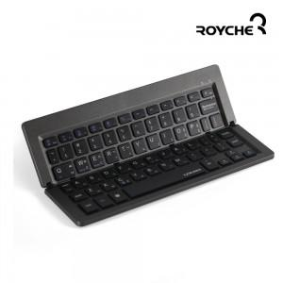

【상세/제작정보】 | 펜타그래프 블루투스3.0 초슬림 5mm 모든OS호환

【인쇄/포장옵션】 | 실크 / 포장지포장

【공급단가】 | 수량 | 50~ | 100~ | 500~ | 1,000~ | 2,000~
*VAT별도 | 단가 | 22,000원 | 21,500원 | 21,000원 | 20,500원 | 19,500원

【상품 URL】 | https://www.synergygift.co.kr:443/src/goods_detail.php?gdno=1271

